神戸市北区
北区 全世帯数 |  |  | 90,104 | エリア網羅率⇒ |  | 92.7%
区番号 | 町名 | ﾖﾐｶﾞﾅ | 配布ランク | 一戸建数(a)※配布可能数 | 集合住宅数(b) ※配布可能数 | 配布可能 世帯数 a+b | 事業所数 (左記に含みません)
 | 神戸市北区合計 |  |  | 57,726 | 25,778 | 83,504 | 4891 | ※事業所のみの配布はお受けしておりません。
1 | ひよどり台 | ﾋﾖﾄﾞﾘﾀﾞｲ | A | 996 | 1,860 | 2,856 | 46 |  |  |  |  | ■北区 料金設定(価格はすべて税別)■
2 | ひよどり台南町 | ﾋﾖﾄﾞﾘﾀﾞｲﾐﾅﾐﾏﾁ | A | 451 | 0 | 451 | 14 | A地区合計配布数 |  | B地区合計配布数 |  | 項目 | 配布ランク
3 | 星和台 | ｾｲﾜﾀﾞｲ | A | 2,550 | 15 | 2,565 | 71 | 65,618 |  | 12,171 |  |  | A | B | C | D
4 | 鳴子 | ﾅﾙｺ | A | 485 | 0 | 485 | 35 | A地区価格：8.5円/1枚(税別) |  | B地区価格：11円/1枚(税別) |  | B4サイズ以下 | 8.5円/1枚 | 11円/1枚 | 15円/1枚 | 70円/1枚 | ※配布期間は14営業日
5 | 君影町 | ｷﾐｶｹﾞﾁｮｳ | A | 493 | 721 | 1,214 | 7 | A地区全域配布料↓ |  | B地区全域配布料↓ |  | 一戸建てのみ配布 | 規定価格に＋3円 |  |  |  | ※配布期間は上記期間＋7営業日
6 | 南五葉 | ﾐﾅﾐｺﾞﾖｳ | A | 1,184 | 1,523 | 2,707 | 7 | 557,753 | 円 | 133,881 | 円 | B3/A3以上 | 上記価格に＋2円 |  |  |  | ※折り加工済の場合は上記価格＋1円
7 | 北五葉 | ｷﾀｺﾞﾖｳ | A | 1,291 | 1,696 | 2,987 | 177 |  |  |  |  | その他の変形サイズ | 応相談
8 | 鈴蘭台南町 | ｽｽﾞﾗﾝﾀﾞｲﾐﾅﾐﾏﾁ | A | 1,391 | 405 | 1,796 | 237 | C地区合計配布数 |  | D地区合計配布数 |  | ■その他のオプション■
9 | 鈴蘭台東町 | ｽｽﾞﾗﾝﾀﾞｲﾋｶﾞｼﾏﾁ | A | 1,589 | 1,144 | 2,733 | 184 | 1,776 |  | 3,939 |  | チラシ印刷 | A4以下：2.5円～/1枚 |  |  |  | ※片面/両面、ﾓﾉｸﾛ/ｶﾗｰにより変動
10 | 鈴蘭台西町 | ｽｽﾞﾗﾝﾀﾞｲﾆｼﾏﾁ | A | 1,345 | 1,154 | 2,499 | 114 | C地区価格：15円/1枚(税別) |  | D地区価格：70円/1枚(税別) |  |  | B4以上：3.5円～/1枚
11 | 鈴蘭台北町 | ｽｽﾞﾗﾝﾀﾞｲｷﾀﾏﾁ | A | 1,780 | 1,139 | 2,919 | 173 | C地区全域配布料↓ |  | D地区全域配布料↓ |  | チラシデザイン | 1原稿9,800円～
12 | 中里町 | ﾅｶｻﾞﾄﾁｮｳ | A | 521 | 215 | 736 | 0 | 26,640 | 円 | 275,730 | 円 | 配布難物件の特別配布 | 応相談
13 | 杉尾台 | ｽｷﾞｵﾀﾞｲ | A | 370 | 11 | 381 | 1
14 | 松宮台 | ﾏﾂﾐﾔﾀﾞｲ | A | 692 | 0 | 692 | 5
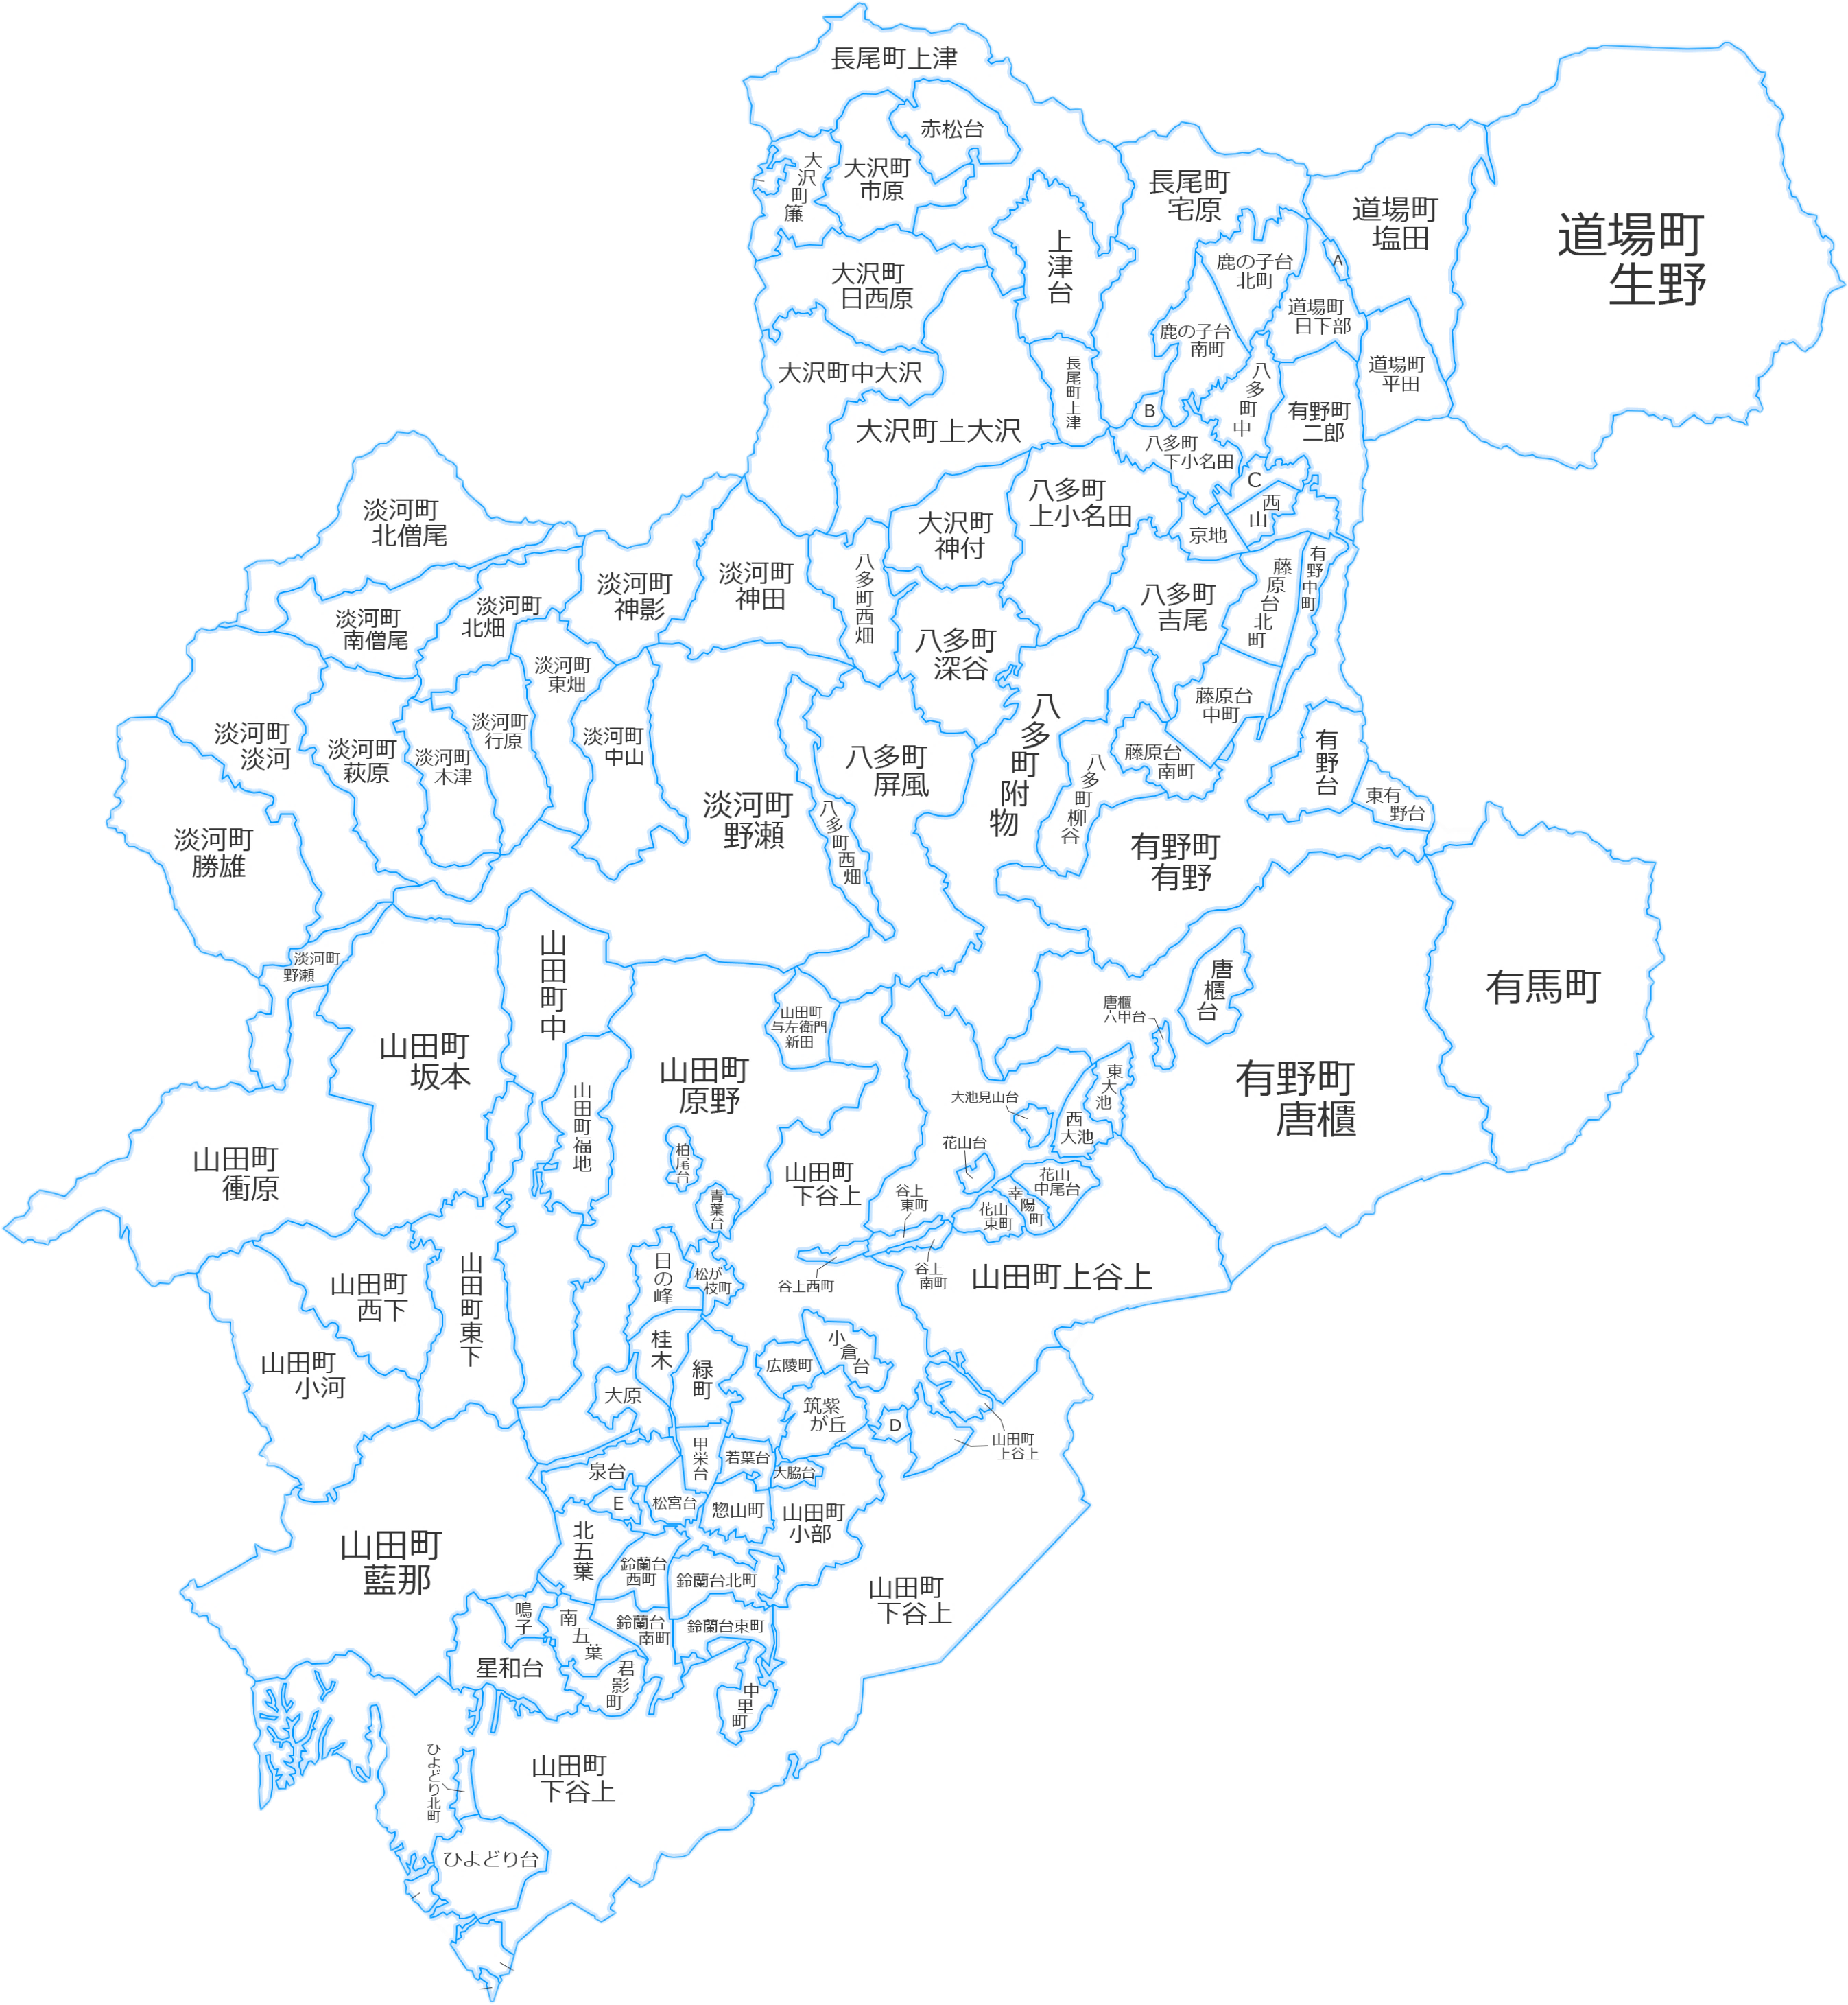
8
2
3
4
5
6
99
7
10
11
12
15
16
17
18
20
21
22
23
24
25
26
27
28
29
30
31
32
33
34
35
38
36
37
39
40
41
42
43
44
45
46
47
48
49
50
51
52
53
54
55
56
57
58
59
60
61
62
63
64
65
66
67
68
69
70
71
72
73
74
75
76
77
78
79
80
81
82
83
84
85
86
87
88
89
90
91
92
93
94
95
96
97
98
100
101
102
103
104
105
9
1
19
14
13
15 | 惣山町 | ｿｳﾔﾏﾁｮｳ | A | 944 | 33 | 977 | 39 | 区全域配布料↓
16 | 若葉台 | ﾜｶﾊﾞﾀﾞｲ | A | 772 | 81 | 853 | 40 | 994,004 | 円
17 | 泉台 | ｲｽﾞﾐﾀﾞｲ | A | 1,454 | 842 | 2,296 | 61
18 | 甲栄台 | ｺｳｴｲﾀﾞｲ | A | 449 | 1,060 | 1,509 | 55
19 | 大脇台 | ｵｵﾜｷﾀﾞｲ | A | 49 | 182 | 231 | 15
20 | 桜森町 | ｻｸﾗｼﾝﾏﾁ | A | 250 | 0 | 250 | 0
21 | 筑紫が丘 | ﾂｸｼｶﾞｵｶ | A | 2,235 | 0 | 2,235 | 80
22 | 広陵町 | ｺｳﾘｮｳﾁｮｳ | A | 1,097 | 73 | 1,170 | 38
23 | 桂木 | ｶﾂﾗｷﾞ | A | 1,051 | 490 | 1,541 | 58
24 | 小倉台 | ｵｸﾞﾗﾀﾞｲ | A | 1,526 | 0 | 1,526 | 25
25 | 大原 | ｵｵﾊﾗ | A | 717 | 426 | 1,143 | 16
26 | 緑町 | ﾐﾄﾞﾘﾏﾁ | A | 1,659 | 585 | 2,244 | 102
27 | 日の峰 | ﾋﾉﾐﾈ | A | 1,031 | 162 | 1,193 | 80
28 | 松が枝町 | ﾏﾂｶﾞｴﾁｮｳ | A | 648 | 155 | 803 | 26
29 | 青葉台 | ｱｵﾊﾞﾀﾞｲ | A | 512 | 3 | 515 | 9
30 | 谷上南町 | ﾀﾆｶﾞﾐﾐﾅﾐﾏﾁ | A | 228 | 186 | 414 | 7
31 | 花山東町 | ﾊﾅﾔﾏﾋｶﾞｼﾏﾁ | A | 0 | 1,185 | 1,185 | 7
32 | 幸陽町 | ｺｳﾖｳﾁｮｳ | B | 444 | 122 | 566 | 0
33 | 西大池 | ﾆｼｵｵｲｹ | B | 1,326 | 191 | 1,517 | 26
34 | 花山台 | ﾊﾅﾔﾏﾀﾞｲ | B | 360 | 56 | 416 | 14
35 | 花山中尾台 | ﾊﾅﾔﾏﾅｶｵﾀﾞｲ | B | 792 | 0 | 792 | 5
36 | 大池見山台 | ｵｵｲｹﾐﾔﾏﾀﾞｲ | B | 285 | 0 | 285 | 6
37 | 東大池 | ﾋｶﾞｼｵｵｲｹ | B | 1,203 | 56 | 1,259 | 24
38 | 谷上西町 | ﾀﾆｶﾞﾐﾆｼﾏﾁ | B | 64 | 297 | 361 | 3
39 | 谷上東町 | ﾀﾆｶﾞﾐﾋｶﾞｼﾏﾁ | B | 67 | 311 | 378 | 15
40 | 柏尾台 | ｶｼｵﾀﾞｲ | B | 110 | 0 | 110 | 2
41 | 山田町下谷上 | ﾔﾏﾀﾞﾁｮｳｼﾓﾀﾆｶﾞﾐ | C | 215 | 190 | 405 | 270
42 | 山田町小部 | ﾔﾏﾀﾞﾁｮｳｵﾌﾞ | C | 388 | 211 | 599 | 136
43 | 山田町上谷上 | ﾔﾏﾀﾞﾁｮｳｶﾐﾀﾆｶﾞﾐ | C | 593 | 179 | 772 | 115
44 | 山田町藍那 | ﾔﾏﾀﾞﾁｮｳｱｲﾅ | D | 89 | 0 | 89 | 0
45 | 山田町小河 | ﾔﾏﾀﾞﾁｮｳｵｵｺﾞ | D | 53 | 0 | 53 | 0
46 | 山田町東下 | ﾔﾏﾀﾞﾁｮｳﾋｶﾞｼｼﾓ | D | 116 | 0 | 116 | 5
47 | 山田町西下 | ﾔﾏﾀﾞﾁｮｳﾆｼｼﾓ | D | 100 | 0 | 100 | 9
48 | 山田町衝原 | ﾔﾏﾀﾞﾁｮｳﾂｸﾊﾗ | D | 21 | 0 | 21 | 9
49 | 山田町坂本 | ﾔﾏﾀﾞﾁｮｳｻｶﾓﾄ | D | 52 | 0 | 52 | 6
50 | 山田町中 | ﾔﾏﾀﾞﾁｮｳﾅｶ | D | 92 | 10 | 102 | 14
51 | 山田町福地 | ﾔﾏﾀﾞﾁｮｳﾌｸﾁ | D | 70 | 0 | 70 | 7
52 | 有野台 | ｱﾘﾉﾀﾞｲ | A | 1,432 | 2,319 | 3,751 | 66
53 | 藤原台北町 | ﾌｼﾞﾜﾗﾀﾞｲｷﾀﾏﾁ | A | 1,128 | 1,534 | 2,662 | 159
54 | 有野中町 | ｱﾘﾉﾅｶﾏﾁ | A | 358 | 742 | 1,100 | 145
55 | 鹿の子台南町 | ｶﾉｺﾀﾞｲﾐﾅﾐﾏﾁ | A | 1,367 | 333 | 1,700 | 56
56 | 東有野台 | ﾋｶﾞｼｱﾘﾉﾀﾞｲ | A | 739 | 15 | 754 | 12
57 | 藤原台南町 | ﾌｼﾞﾜﾗﾀﾞｲﾐﾅﾐﾏﾁ | A | 1,272 | 444 | 1,716 | 40
58 | 藤原台中町 | ﾌｼﾞﾜﾗﾀﾞｲﾅｶﾏﾁ | A | 1,398 | 261 | 1,659 | 145 | 22,315
59 | 京地 | ｷｭｳｼﾞ | A | 1,070 | 5 | 1,075 | 23
60 | 西山 | ﾆｼﾔﾏ | A | 685 | 0 | 685 | 17
61 | 菖蒲が丘 | ｼｮｳﾌﾞｶﾞｵｶ | A | 750 | 0 | 750 | 10
62 | 鹿の子台北町 | ｶﾉｺﾀﾞｲｷﾀﾏﾁ | A | 1,798 | 477 | 2,275 | 73
63 | 上津台 | ｺｳﾂﾞﾀﾞｲ | A | 2,380 | 5 | 2,385 | 289
64 | 唐櫃台 | ｶﾗﾄﾀﾞｲ | B | 1,187 | 392 | 1,579 | 35
65 | 唐櫃六甲台 | ｶﾗﾄﾛｯｺｳﾀﾞｲ | B | 224 | 0 | 224 | 3
66 | 八多町中 | ﾊﾀﾁｮｳﾅｶ | B | 334 | 342 | 676 | 53
67 | 道場町日下部 | ﾄﾞｳｼﾞｮｳﾁｮｳｸｻｶﾍﾞ | B | 451 | 543 | 994 | 99
68 | 有野町唐櫃 | ｱﾘﾉﾁｮｳｶﾗﾄ | B | 1,160 | 361 | 1,521 | 100
69 | 有野町有野 | ｱﾘﾉﾁｮｳｱﾘﾉ | B | 538 | 652 | 1,190 | 236
70 | 有野町二郎 | ｱﾘﾉﾁｮｳﾆﾛｳ | B | 182 | 121 | 303 | 70
71 | 有馬町 | ｱﾘﾏﾁｮｳ | D | 267 | 154 | 421 | 248
72 | 淡河町野瀬 | ｵｳｺﾞﾁｮｳﾉｾ | D | 134 | 0 | 134 | 15
73 | 八多町附物 | ﾊﾀﾁｮｳﾂｸﾓﾉ | D | 84 | 0 | 84 | 17
74 | 八多町屏風 | ﾊﾀﾁｮｳﾋﾞｮｳﾌﾞ | D | 64 | 0 | 64 | 5
75 | 淡河町勝雄 | ｵｳｺﾞﾁｮｳｶﾂｵ | D | 77 | 0 | 77 | 10
76 | 淡河町淡河 | ｵｳｺﾞﾁｮｳｵｳｺﾞ | D | 128 | 0 | 128 | 26
77 | 淡河町萩原 | ｵｳｺﾞﾁｮｳﾊｷﾞﾜﾗ | D | 49 | 0 | 49 | 17
78 | 淡河町木津 | ｵｳｺﾞﾁｮｳｷﾂﾞ | D | 18 | 0 | 18 | 4
79 | 淡河町行原 | ｵｳｺﾞﾁｮｳｷﾞｮｳﾉﾊﾗ | D | 15 | 0 | 15 | 5
80 | 淡河町東畑 | ｵｳｺﾞﾁｮｳﾋｶﾞｼﾊﾀ | D | 17 | 0 | 17 | 3
81 | 淡河町中山 | ｵｳｺﾞﾁｮｳﾅｶﾔﾏ | D | 14 | 0 | 14 | 5
82 | 淡河町南僧尾 | ｵｳｺﾞﾁｮｳﾐﾅﾐｿｳｵ | D | 46 | 0 | 46 | 9
83 | 淡河町北畑 | ｵｳｺﾞﾁｮｳｷﾀﾊﾀ | D | 20 | 0 | 20 | 4
84 | 淡河町北僧尾 | ｵｳｺﾞﾁｮｳｷﾀｿｳｵ | D | 53 | 0 | 53 | 11
85 | 淡河町神影 | ｵｳｺﾞﾁｮｳﾐｶｹﾞ | D | 25 | 0 | 25 | 5
86 | 淡河町神田 | ｵｳｺﾞﾁｮｳｺｳﾀﾞﾞ | D | 54 | 0 | 54 | 17
87 | 八多町西畑 | ﾊﾀﾁｮｳﾆｼﾊﾀ | D | 27 | 0 | 27 | 2
88 | 八多町深谷 | ﾊﾀﾁｮｳﾌｶﾀﾆ | D | 38 | 0 | 38 | 12
89 | 山田町原野 | ﾔﾏﾀﾞﾁｮｳﾊﾗﾉ | D | 107 | 11 | 118 | 12
90 | 八多町吉尾 | ﾊﾀﾁｮｳﾖｼｵ | D | 112 | 0 | 112 | 22
91 | 八多町柳谷 | ﾊﾀﾁｮｳﾔﾅｷﾞﾀﾆ | D | 63 | 0 | 63 | 20
92 | 八多町上小名田 | ﾊﾀﾁｮｳｶﾐｵﾅﾀﾞ | D | 72 | 0 | 72 | 18
93 | 八多町下小名田 | ﾊﾀﾁｮｳｼﾓｵﾅﾀﾞ | D | 49 | 15 | 64 | 15
94 | 大沢町神付 | ｵｵｿﾞｳﾁｮｳｶﾝﾂﾞｹ | D | 20 | 0 | 20 | 3
95 | 大沢町上大沢 | ｵｵｿﾞｳﾁｮｳｶﾐｵｵｿﾞｳ | D | 106 | 0 | 106 | 45
96 | 大沢町中大沢 | ｵｵｿﾞｳﾁｮｳﾅｶｵｵｿﾞｳ | D | 57 | 0 | 57 | 13
97 | 大沢町日西原 | ｵｵｿﾞｳﾁｮｳﾋｻｲﾊﾞﾗ | D | 82 | 0 | 82 | 14
98 | 大沢町簾 | ｵｵｿﾞｳﾁｮｳｽﾀﾞﾚ | D | 31 | 0 | 31 | 2
99 | 大沢町市原 | ｵｵｿﾞｳﾁｮｳｲﾁﾊﾗ | D | 49 | 0 | 49 | 9
100 | 長尾町上津 | ﾅｶﾞｵﾁｮｳｺｳﾂﾞ | D | 233 | 0 | 233 | 65
101 | 長尾町宅原 | ﾅｶﾞｵﾁｮｳｴｲﾊﾞﾗ | D | 166 | 15 | 181 | 59
102 | 道場町平田 | ﾄﾞｳｼﾞｮｳﾁｮｳﾋﾗﾀ | D | 48 | 0 | 48 | 25
103 | 道場町道場 | ﾄﾞｳｼﾞｮｳﾁｮｳﾄﾞｳｼﾞｮｳ | D | 58 | 57 | 115 | 16
104 | 道場町塩田 | ﾄﾞｳｼﾞｮｳﾁｮｳｼｵﾀ | D | 266 | 11 | 277 | 64
105 | 道場町生野 | ﾄﾞｳｼﾞｮｳﾁｮｳｲｸﾉ | D | 424 | 0 | 424 | 48

 |  |  |  |  |  | 83504

